Readme
Excel-Tool zur Berechnung der Parameter zur Prüfung auf Dichtheit von in Betrieb befindlichen Abwasserdruckleitungen

Dieses Excel-Tool ist die Begleitdatei für die Prüfung auf Dichtheit von in Betrieb befindlichen Abwasserdruckleitungen durch das HSA-Normalverfahren. Auch der 20 Minuten-Test wird hier behandelt. Beide Verfahren sind für in Betrieb befindliche Abwasserdruckleitungen aller Materialien bis zu einem Nenndurchmesser von 500 mm geeignet. Der maximal mögliche Prüfabschnitt beträgt 4.000 m. Zusätzlich ist das Volumen für eine Prüfung ab einem Innendurchmesser von 220 mm auf maximal 140 m³ pro Prüfabschnitt zu begrenzen. Der 20 Minuten-Test stellt höhere Anforderungen an die Luftfreiheit, als das HSA-Normalverfahren. Eine Prüfung mittels HSA-Normalverfahren wird – soweit möglich – empfohlen. Im ersten Reiter „Ermittlung des Prüfdrucks“ erfolgt die Festlegung des Prüfdrucks. In Rücksprache mit dem Betreiber kann ein Wert zwischen minimalem und maximalem Prüfdruck festgelegt werden. Dieser gilt für beide Prüfverfahren. Der „Prüfort“ ist der Ort, an dem das Prüfgerät angeschlossen wird. Nutzung des Excel-Tools für das HSA-Normalverfahren Für das HSA-Normalverfahren sind im nachfolgenden Reiter "HSA-Normalverfahren" die Daten des Prüfabschnitts einzugeben. Es können bis zu fünf unterschiedliche Materialien/Durchmesser auf einmal geprüft werden. Werden weniger als fünf Abschnitte geprüft, so ist das Eingabefeld "Leitungslänge" der nicht benötigten Prüfabschnitte auf „0“ zu setzen. Über die Druckabfallprüfung und den anschließenden Druckaufbau wird der vorhandene Luftanteil und somit die ausreichende Luftfreiheit bestimmt. Nachfolgend errechnet sich der zulässige Druckabfall in der einstündigen Hauptprüfung. Liegt der vorhandene Druckabfall unter dem zulässigen Druckabfall in der Hauptprüfung, so ist die Druckleitung nach dem HSA-Normalverfahren als dicht zu bewerten. Das Prüfprotokoll wird im nachfolgenden Reiter auf Grundlage der Eingabedaten automatisiert erstellt. In Verbindung mit dem grafisch dargestellten Druckverlauf der Druckprüfung gilt dieses Prüfprotokoll als Nachwe

Schematischer Druckverlauf nach dem HSA-Normalverfahren | Schematischer Druckverlauf nach dem 20 Minuten-Test
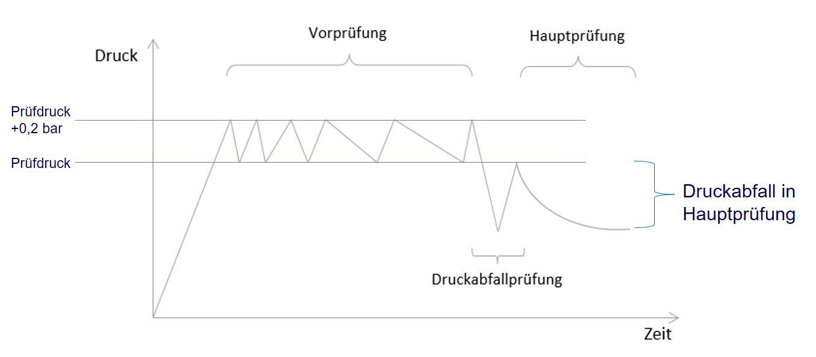
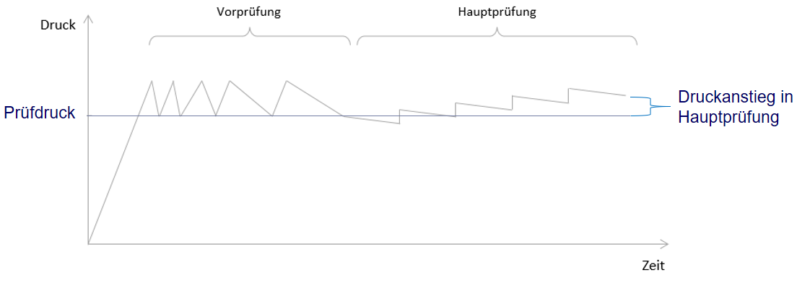

Kurzbeschreibung des HSA-Normalverfahrens Für die Durchführung der Druckprüfungen nach dem HSA-Normalverfahren sind an technischer Ausstattung grundsätzlich ein digitaler Drucklogger, eine Prüfpumpe für den Druckaufbau sowie Wasserzähler notwendig. Für kleine Druckleitungen sollte für die Messung der geringen Wasservolumina im Druckabfalltest auf einen Messbecher zurückgegriffen werden. Für eine Prüfung nach dem HSA-Normalverfahren muss eine Druckleitung für mindestens 1,5 h bis 2 h außer Betrieb genommen werden. Für den Druckaufbau muss die Druckleitung am Ende verschließbar sein. Im Pumpwerk muss ebenfalls eine Verschließbarkeit, sowie ein Zugang zur Druckleitung mittels GEKA oder C-Anschluss für die Prüfgeräte gegeben sein. Eine Rückschlagklappe kann nicht als Absperrorgan herangezogen werden. Ferner ist Brauch- oder Trinkwasser für den Druckaufbau und ggfs. Strom für die Prüfgeräte vorzuhalten. Da in einer Druckleitung nur ein begrenzter Luftanteil für die Prüfung vorhanden sein darf, spielt der Austrag von Luft eine entscheidende Rolle für die Prüfbarkeit. Der Austrag dieser Gase kann durch Spülen (Trink-, Brauch oder Abwasser) oder Molchen erfolgen. Nachdem die Leitung somit vorbereitet ist, beginnt der erste von drei Teilen der Prüfung nach dem HSA-Normalverfahren. Diese sind: Vorprüfung, Druckabfallprüfung und Hauptprüfung. Der Prüfdruck ergibt sich aus dem Maximum nachfolgender Faktoren: Betriebsdruck am Prüfort, mindestens 3 bar am Tiefpunkt der Leitung, sowie mindestens 1 bar am Hochpunkt. Für Seedruckleitungen und Druckleitungen aus Asbestzement gelten Sonderregelungen, welche im Excel-Tool berücksichtigt werden. Um eine Prüfung auch bei höheren Luftanteilen zu ermöglichen, kann ggf. in Abstimmung mit dem Leitungsbetreiber eine Erhöhung des regulären Prüfdrucks um maximal 3 bar erfolgen. In der Vorprüfung, mit der Einflüsse des Leitungsmaterials auf das Ergebnis der Hauptprüfung reduziert werden sollen, wird der Prüfdruck zuzüglich 0,2 bar aufgebracht. |  | Kurzbeschreibung des 20 Minuten-Test Der 20 Minuten-Test wurde als Kurztest für Druckleitungen mit begrenzter Außerbetriebnahme-Möglichkeit konzipiert. Allerdings können ggü. dem HSA-Normalverfahren weniger Informationen gewonnen werden. Des Weiteren können nur ausreichend luftfreie Leitungen ohne signifikanten Einfluss von Materialeigenschaften erfolgreich geprüft werden. Für die Durchführung der Prüfung sind an technischer Ausstattung grundsätzlich ein digitaler Drucklogger, eine Prüfpumpe für den Druckaufbau sowie ein für das Wasservolumen geeigneter Wasserzähler notwendig. Für eine Druckprüfung mittels 20 Minuten-Test muss die Leitung für mindestens 20 Minuten außer Betrieb genommen werden. Für einen Druckaufbau muss die Leitung am Ende zudem verschließbar sein. Im Pumpwerk muss ebenfalls eine Verschließbarkeit und ein Zugang zur Druckleitung mittels GEKA oder C-Anschluss für die Prüfgeräte gegeben sein. Ferner ist Brauch- oder Trinkwasser für den Druckaufbau sowie ggfs. Strom für die Prüfgeräte vorzuhalten. Da in einer Druckleitung für die Prüfung nur ein sehr begrenzter Luftanteil vorhanden sein darf, spielt der Austrag von Luft eine entscheidende Rolle für die Prüfbarkeit der Leitungen. Der Austrag kann beispielsweise durch Spülen oder Molchen erfolgen. Die Spülung und der anschließende 20 Minuten-Test kann mit Abwasser erfolgen. Der 20 Minuten-Test kann ohne Vorprüfung durchgeführt werden. Eine Vorprüfung verbessert jedoch die Qualität der Ergebnisse. Während des 20 Minuten-Tests wird zunächst der Prüfdruck aufgebracht. Der Prüfdruck wird analog des HSA-Normalverfahrens bestimmt. Über das Exceltool für den 20 Minuten-Test kann nach Eingabe der Leitungsdaten das erforderliche Nachpumpvolumen (SOLL) errechnet werden. Nachdem der Prüfdruck aufgebracht wurde, wird der Stand der Wasseruhr notiert, sowie die Prüfung gestartet. Der Leitung wird über die Dauer der Prüfung alle 2 Min das aus dem Exceltool errechnete Wasservolumen zugeführt. Der erste Nachpumpvorgan

Ermittlung des Prüfdrucks
Ermittlung des Prüfdrucks für die Dichtheitsprüfung nach dem HSA-Normalverfahren bzw. 20-Minuten-Test

Eingabe der Leitungsdaten
Position | Wert | Einheit
Asbestzement im Prüfabschnitt? | Nein | -
Seedruckleitung? | Nein | -
Maximale vertikale Höhe der Druckleitung über dem Prüfort | 0.00 | m
Maximale vertikale Höhe der Druckleitung zwischen absolutem Tiefpunkt und Prüfort | 0.00 | m
Höchster Betriebsdruck am Prüfort | 0.00 | bar (rel.)
Minimaler Prüfdruck am Prüfort | 3 | bar (rel.)
Maximaler Prüfdruck am Prüfort | 6 | bar (rel.)
Gewählter Prüdruck am Prüfort | 0.00 | bar (rel.)

HSA-Normalverfahren
Berechnung des zulässigen Druckabfalls in der Hauptprüfung der Dichtheitsprüfung nach dem "HSA-Normalverfahren" von in Betrieb befindlichen Abwasserdruckleitungen

 | Eingabe der Leitungsdaten |  |  | Druckaufbau nicht möglich |  | FALSE
 | Position | Wert | Einheit
 | maximale vertikale Höhe der Druckleitung über dem Prüfort | 0 | m
 | phyd | 0 | bar (rel.)
Rohrabschnitt 1 | Rohraußendurchmesser | 0 | mm | Eingabe der Druckabfallprüfung
 | Wandstärke (ohne ZM-Auskleidung) | 0.0 | mm | Position | Wert | Einheit
 | Rohrinnendurchmesser (ohne Berücksichtigung ZM-Auskleidung) | 0.0 | mm | Druck vor Druckabfall |  | bar (rel.) | Druckablass
 | SDR | 0.0 | - | Druck nach Druckabfall |  | bar (rel.)
 | Leitungslänge | 0.00 | m | Druckdifferenz | 0 | bar
 | Rohrinnenvolumen (ohne Berücksichtigung ZM-Auskleidung) | 0.00 | m³ | Wasservolumen |  | l
 | Wandfläche (ohne Berücksichtigung ZM-Auskleidung) | 0.00 | m² | Zulässiges Wasservolumen für Druckablass |  | l
 | Leckagegröße | 0.00 | - | Maximal zulässiger Luftanteil bei angestrebtem PD | 0.00 | %
 | Leckagevolumen | 0.00 | ml/min | Luftanteil aus Druckablass |  | %
 | Material |  | - | Druck vor Druckaufbau |  | bar (rel.) | Druckaufbau
 | Emodul Material | 0 | N/mm² | Druck nach Druckaufbau |  | bar (rel.)
Rohrabschnitt 2 | Rohraußendurchmesser | 0 | mm | Druckdifferenz | 0 | bar
 | Wandstärke (ohne ZM-Auskleidung) | 0.0 | mm | Wasservolumen |  | l
 | Rohrinnendurchmesser (ohne Berücksichtigung ZM-Auskleidung) | 0.0 | mm | Zulässiges Wasservolumen für Druckaufbau |  | l
 | SDR | 0.0 | - | Maximal zulässiger Luftanteil bei angestrebtem PD | 0.00 | %
 | Leitungslänge | 0.00 | m | Luftanteil aus Druckaufbau |  | %
 | Rohrinnenvolumen (ohne Berücksichtigung ZM-Auskleidung) | 0.00 | m³ | Gewählter Prüfdruck | 0 | bar (rel.)
 | Wandfläche (ohne Berücksichtigung ZM-Auskleidung) | 0.00 | m²
 | Leckagegröße | 0.00 | - | Eingabe der Hauptprüfung
 | Leckagevolumen | 0.00 | ml/min | Position | Wert | Einheit
 | Material |  | - | Startdruck der Hauptprüfung (Prüfdruck) |  | bar (rel.)
 | Emodul Material | 0 | N/mm² | zulässiger Druckabfall |  | bar
Rohrabschnitt 3 | Rohraußendurchmesser | 0 | mm | zulässiger Druck am Ende der Hauptprüfung |  | bar (rel.)
 | Wandstärke (ohne ZM-Auskleidung) | 0.0 | mm | Druck am Ende der Hauptprüfung |  | bar (rel.)
 | Rohrinnendurchmesser (ohne Berücksichtigung ZM-Auskleidung) | 0.0 | mm | Druckprüfung bestanden? |  | -
 | SDR | 0.0 | -
 | Leitungslänge | 0.00 | m
 | Rohrinnenvolumen (ohne Berücksichtigung ZM-Auskleidung) | 0.00 | m³
 | Wandfläche (ohne Berücksichtigung ZM-Auskleidung) | 0.00 | m²
 | Leckagegröße | 0.00 | -
 | Leckagevolumen | 0.00 | ml/min
 | Material |  | -
 | Emodul Material | 0 | N/mm²
Rohrabschnitt 4 | Rohraußendurchmesser | 0 | mm
 | Wandstärke (ohne ZM-Auskleidung) | 0.0 | mm
 | Rohrinnendurchmesser (ohne Berücksichtigung ZM-Auskleidung) | 0.0 | mm
 | SDR | 0.0 | -
 | Leitungslänge | 0.00 | m
 | Rohrinnenvolumen (ohne Berücksichtigung ZM-Auskleidung) | 0.00 | m³
 | Wandfläche (ohne Berücksichtigung ZM-Auskleidung) | 0.00 | m²
 | Leckagegröße | 0.00 | -
 | Leckagevolumen | 0.00 | ml/min
 | Material |  | -
 | Emodul Material | 0 | N/mm²
Rohrabschnitt 5 | Rohraußendurchmesser | 0 | mm
 | Wandstärke (ohne ZM-Auskleidung) | 0.0 | mm
 | Rohrinnendurchmesser (ohne Berücksichtigung ZM-Auskleidung) | 0.0 | mm
 | SDR | 0.0 | -
 | Leitungslänge | 0.00 | m
 | Rohrinnenvolumen (ohne Berücksichtigung ZM-Auskleidung) | 0.00 | m³
 | Wandfläche (ohne Berücksichtigung ZM-Auskleidung) | 0.00 | m²
 | Leckagegröße | 0.00 | -
 | Leckagevolumen | 0.00 | ml/min
 | Material |  | -
 | Emodul Material | 0 | N/mm²
 | Gesamtrohrvolumen | 0.00 | m³
 | Gesamtleckagevolumen | 0.00 | l/h

Protokoll HSA-Normalverfahren
Informationen zum Druck:
Bitte die blauen Felder des Prüfprotokolls vervollständigen.
Anschließend über Strg + P drucken

Dichtheitsprüfung von Abwasserdruckleitungen nach dem HSA-Normalverfahren

Angaben zum Projekt
Betreiber:

Straße:

PLZ / Ort:
Ansprechpartner:
Prüfabschnitt:

Datum der Prüfung:

Leitungsparameter

Max. vertikale Höhe der DL über dem Prüfort | [m] | 0
Max. vertikale Höhe der DL zw. abs. Tiefpunkt und Prüfort | [m] | 0
Höchster Systembetriebsdruck am Prüfort | [bar] (rel.) | 0
Anzahl Rohrabschnitte |  | 0
Abschnitt
Material
Außendurchmesser | [mm]
Wandstärke | [mm]
Innendurchmesser | [mm]
Abschnittslänge | [m]
Abschnittsvolumen | [m³]
Gesamtleitungsvolumen | [m³] | 0.00

Prüfdruck min. | [bar] (rel.) | 3.00
Prüfdruck max. | [bar] (rel.) | 6.00
Gewählter Prüfdruck am Prüfort | [bar] (rel.) | 0.00

Dauer Vorprüfung | [min]

Druckabfallprüfung

Angestrebter Prüfdruck | [bar] (rel.) | 0
Druck vor Druckabfall | [bar] (rel.) | 0
Druck nach Druckabfall | [bar] (rel.) | 0
Druckdifferenz | [bar] | 0
Wasservolumen | [l] | 0.00
Zulässiges Wasservolumen | [l]
Luftanteil | [%]

Druck vor Druckaufbau | [bar] (rel.) | 0.00
Druck nach Druckaufbau | [bar] (rel.) | 0.00
Druckdifferenz | [bar] | 0
Wasservolumen | [l] | 0
Zulässiges Wasservolumen | [l]
Luftanteil | [%]

Hauptprüfung

Druck zu Beginn der Hauptprüfung | [bar] (rel.) | 0.00
Druck am Ende der Hauptprüfung | [bar] (rel.) | 0.00
Druckabfall IST | [bar] | 0.00
Zulässiger Druckabfall | [bar]

Bewertung der Dichtheitsprüfung

* Dieses Protokoll ist nur gültig in Zusammenhang mit dem Graphen des Druckverlaufs

 |  |  |  | Seite 1

Druckverlauf des HSA-Normalverfahrens

Bitte Druckverlauf einfügen

Anmerkungen:

Das HSA-Normalverfahren wurde im Rahmen des Forschungsvorhabens "Prüfung und Sanierung von Abwasserdruckleitungen unter Berücksichtigung des Risikopotentials seeverlegter Leitungen" durch die Hochschule Augsburg in Kooperation mit dem Bayerischen Landesamt für Umwelt entwickelt.
Nebenstehend ist der schematische Druckverlauf des Prüfverfahrens dargestellt.
Eine Unterschreitung des zulässigen Druckabfalls (siehe Seite 1) führt zu der Bewertung einer dichten Druckleitung.

 |  |  | Firma/Stempel

 |  |  | Unterschrift Prüfer

 |  |  |  | Seite 2

20 Minuten-Test
Bestimmung des Nachpumpvolumens in der Hauptprüfung der Dichtheitsprüfung nach dem "20-Min Test" von in Betrieb befindlichen Abwasserdruckleitungen

 | Eingabe der Leitungsdaten |  |  | Nachpumpvolumen
 | Position | Wert | Einheit | Position | Wert | Einheit
 | maximale vertikale Höhe der Druckleitung über dem Prüfort | 0 | m | 2-Minütiges Nachpumpvolumen (SOLL): | 0.00 | ml
 | phyd | 0 | bar (rel.) | Summe Nachpumpvolumen (SOLL): | 0.00 | l
Rohrabschnitt 1 | Rohraußendurchmesser | 0 | mm | Summe Nachpumpvolumen (IST): |  | l
 | Wandstärke (ohne ZM-Auskleidung) | 0.0 | mm | Summenabgleich (SOLL)-(IST) in 20 Minuten | 0.00 | l
 | Rohrinnendurchmesser (ohne Berücksichtigung ZM-Auskleidung) | 0.0 | mm
 | SDR | 0.0 | -
 | Leitungslänge | 0.00 | m | Eingabe der Hauptprüfung
 | Rohrinnenvolumen (ohne Berücksichtigung ZM-Auskleidung) | 0.00 | m³ | Position | Wert | Einheit
 | Wandfläche (ohne Berücksichtigung ZM-Auskleidung) | 0.00 | m² | Gewählter Prüfdruck | 0 | bar
 | Leckagegröße | 0.00 | - | Druck zu Beginn des 20-Min Tests |  | bar (rel.)
 | Leckagevolumen | 0.00 | ml/min | Druck am Ende des 20-Min Tests |  | bar (rel.)
 | Material |  | - | Druckdifferenz | 0 | bar
 | Emodul Material |  | N/mm² | Druckprüfung bestanden? | nicht bestanden | -
Rohrabschnitt 2 | Rohraußendurchmesser | 0 | mm
 | Wandstärke (ohne ZM-Auskleidung) | 0.0 | mm
 | Rohrinnendurchmesser (ohne Berücksichtigung ZM-Auskleidung) | 0.0 | mm
 | SDR | 0.0 | -
 | Leitungslänge | 0.00 | m
 | Rohrinnenvolumen (ohne Berücksichtigung ZM-Auskleidung) | 0.00 | m³
 | Wandfläche (ohne Berücksichtigung ZM-Auskleidung) | 0.00 | m²
 | Leckagegröße | 0.00 | -
 | Leckagevolumen | 0.00 | ml/min
 | Material |  | -
 | Emodul Material |  | N/mm²
Rohrabschnitt 3 | Rohraußendurchmesser | 0 | mm
 | Wandstärke (ohne ZM-Auskleidung) | 0.0 | mm
 | Rohrinnendurchmesser (ohne Berücksichtigung ZM-Auskleidung) | 0.0 | mm
 | SDR | 0.0 | -
 | Leitungslänge | 0.00 | m
 | Rohrinnenvolumen (ohne Berücksichtigung ZM-Auskleidung) | 0.00 | m³
 | Wandfläche (ohne Berücksichtigung ZM-Auskleidung) | 0.00 | m²
 | Leckagegröße | 0.00 | -
 | Leckagevolumen | 0.00 | ml/min
 | Material |  | -
 | Emodul Material |  | N/mm²
Rohrabschnitt 4 | Rohraußendurchmesser | 0 | mm
 | Wandstärke (ohne ZM-Auskleidung) | 0.0 | mm
 | Rohrinnendurchmesser (ohne Berücksichtigung ZM-Auskleidung) | 0.0 | mm
...

Protokoll 20 Minuten-Test
...
Info:
Bitte Prüfprotokoll vervollständigen.
Anschließend über Strg + P Drucken
...
 | [m] | 0
...
Anmerkungen:

Der 20-Min Test wurde im Rahmen des Forschungsvorhabens "Prüfung und Sanierung von Abwasserdruckleitungen unter Berücksichtigung des Risikopotentials seeverlegter Leitungen" durch die Hochschule Augsburg in Kooperation mit dem Bayerischen Landesamt für Umwelt entwickelt.
Nebenstehend ist der schematische Druckverlauf des Prüfverfahrens dargestellt.
Ein Mindestdruckanstieg von 0,15 bar (siehe Seite 1) führt zu der Bewertung einer dichten Druckleitung.

 |  |  | Firma/Stempel
...

